门店收入环比
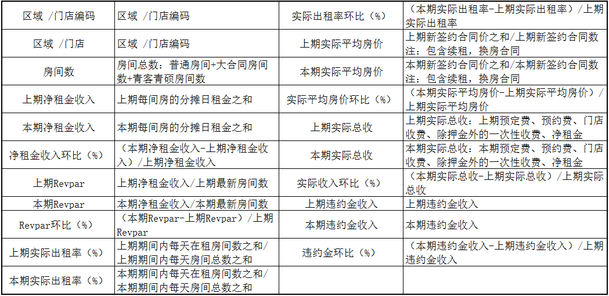
上期： |  |  | 本期： |  |  |  |  | 门店收入环比（汇总）(大V)
区域/门店 | 房间数 | 上期净租金收入 | 本期净租金收入 | 净租金收入环比 | 上期Revpar | 本期Revpar | Revpar环比 | 上期实际出租率 | 本期实际出租率 | 实际出租率环比 | 上期实际平均房价 | 本期实际平均房价 | 实际平均房价环比 | 上期实际总收 | 本期实际总收 | 实际收入环比 | 上期违约金收入 | 本期违约金收入 | 违约金环比

合计： | 0 | 0 | 0 | #DIV/0! | #DIV/0! | #DIV/0! | #DIV/0! | #DIV/0! | #DIV/0! | #DIV/0! | #DIV/0! | #DIV/0! | #DIV/0! | 0 | 0 | #DIV/0! | 0 | 0 | #DIV/0!
区域/门店 | 房间数 | 上期净租金收入 | 本期净租金收入 | 净租金收入环比 | 上期Revpar | 本期Revpar | Revpar环比 | 上期实际出租率 | 本期实际出租率 | 实际出租率环比 | 上期实际平均房价 | 本期实际平均房价 | 实际平均房价环比 | 上期实际总收 | 本期实际总收 | 实际收入环比 | 上期违约金收入 | 本期违约金收入 | 违约金环比

合计： | 0 | 0 | 0 | #DIV/0! | #DIV/0! | #DIV/0! | #DIV/0! | #DIV/0! | #DIV/0! | #DIV/0! | #DIV/0! | #DIV/0! | #DIV/0! | 0 | 0 | #DIV/0! | 0 | 0 | #DIV/0!

